新書検索
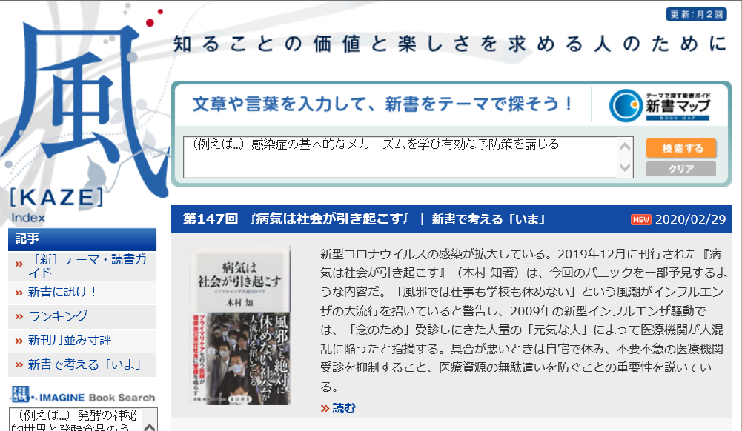
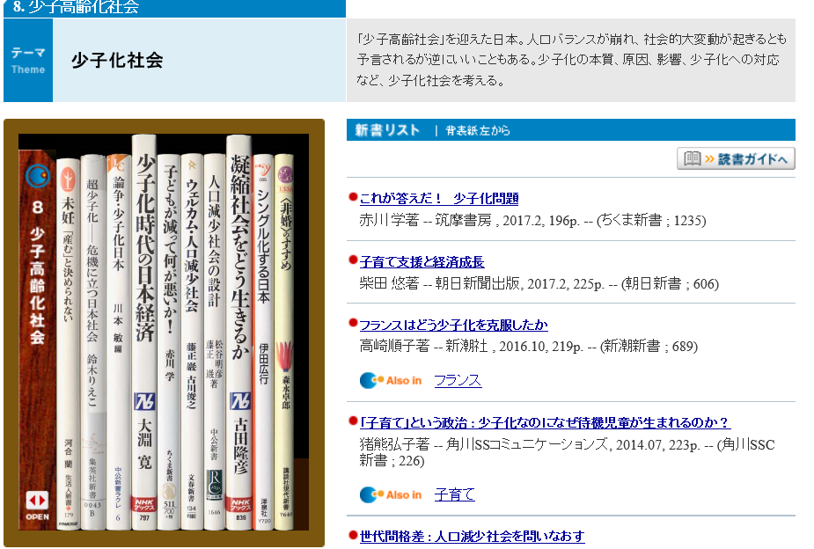
新書検索のお薦め

様々な検索サイトがあります。ここでは「風」を紹介します。
本校の図書館にはベストセラーとなる新書があります。 是非、手に取ってみて下さい。

